상품제안서
쿠비녹스 블루먼 16P 홈세트 | 상품코드: S25330

 |  |  |  |  |  |  | 02-713-8555 | www.synergygift.co.kr
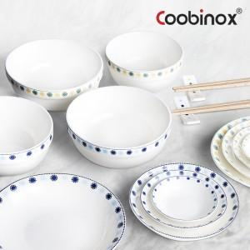 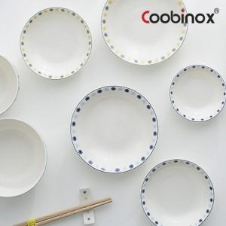 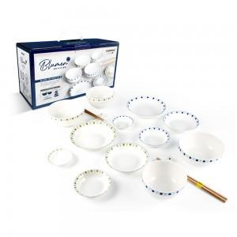

【상세/제작정보】 | 1. 감각적인 패턴과 두가지 세련된 컬러가 입혀진 블루먼 16P 홈세트는 테이블을 멋스럽게 연출하는 최고의 테이블웨어입니다.&nbsp;<div>2. 국과 밥을 담을 수 있는 공기, 대접과 메인요리와 각종 반찬, 소스류를 크기별로 담을 수 있는 접시(쿠프가) 가정에 꼭 필요한 식기로 구성된 실용적인 상품입니다.</div>3. 가볍고 심플한 생활 접시로 돌출 또는 각진 부분 없어서 음식물의 끼임, 기름때의 뭉침 등의 현상이 적고 세척도 간편해서 오랫동안 사용할 수 있습니다.​

【인쇄/포장옵션】 | 스티커 / 포장불가능

【공급단가】 | 수량 | 50~ | 100~ | 500~ | 1,000~ | 2,000~
*VAT별도 | 단가 | 13,630원 | 13,180원 | 12,720원 | 12,270원 | 11,810원

【상품 URL】 | https://www.synergygift.co.kr:443/src/goods_detail.php?gdno=25330

